关系图
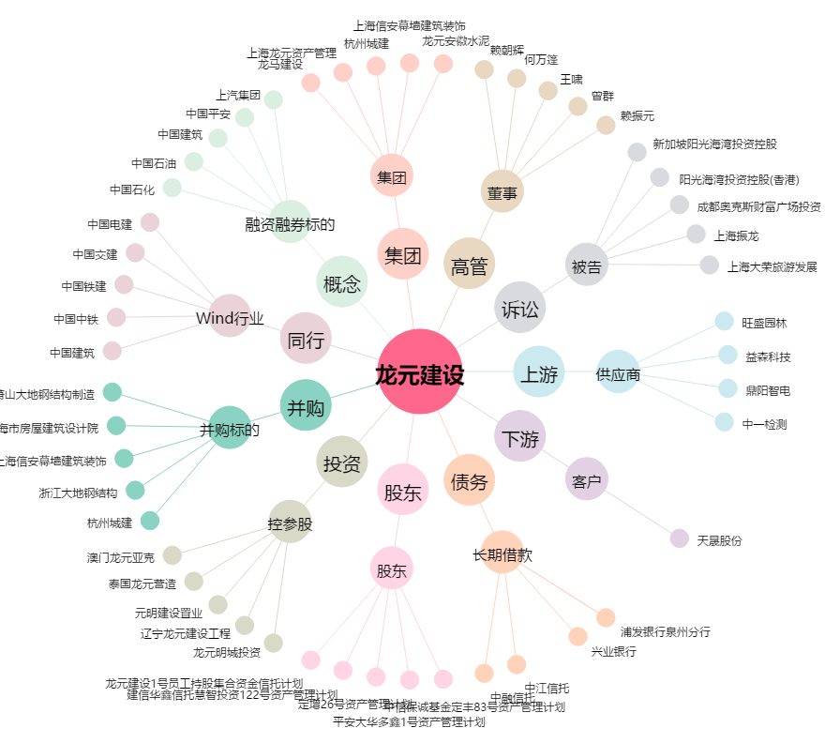
龙元建设[600491.SH] - 关系概览图

